表头
区域 | 项目 | 分期 | 未售面积 | 项目获取时间 | 总建筑面积 | 总可售面积 | 截至5月底已竣备建筑面积 | 截至5月底已收入结转面积 | 产成品结转初始化版本 | 产成品结转初始化时间 | 产成品结转初始化操作人 | 产成品结转初始化-结转面积 | 主营业务成本结转初始化版本 | 主营业务成本结转初始化时间 | 主营业务成本结转初始化操作人 | 主营业务成本结转初始化-结转面积 | 最新的产成品结转单据日期 | 最新的主营业务结转单据日期 | 最新的产成品结转单据所引用的动态成本版本 | 最新的主营业务成本结转单据所引用的动态成本版本
 |  |  | 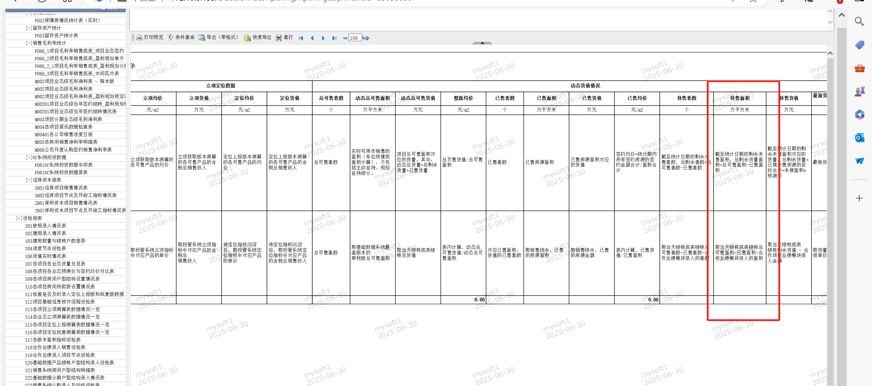 | 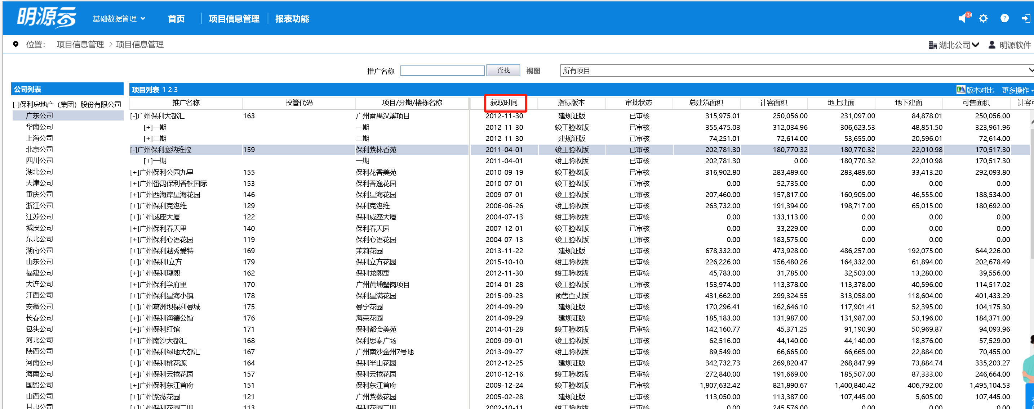 | 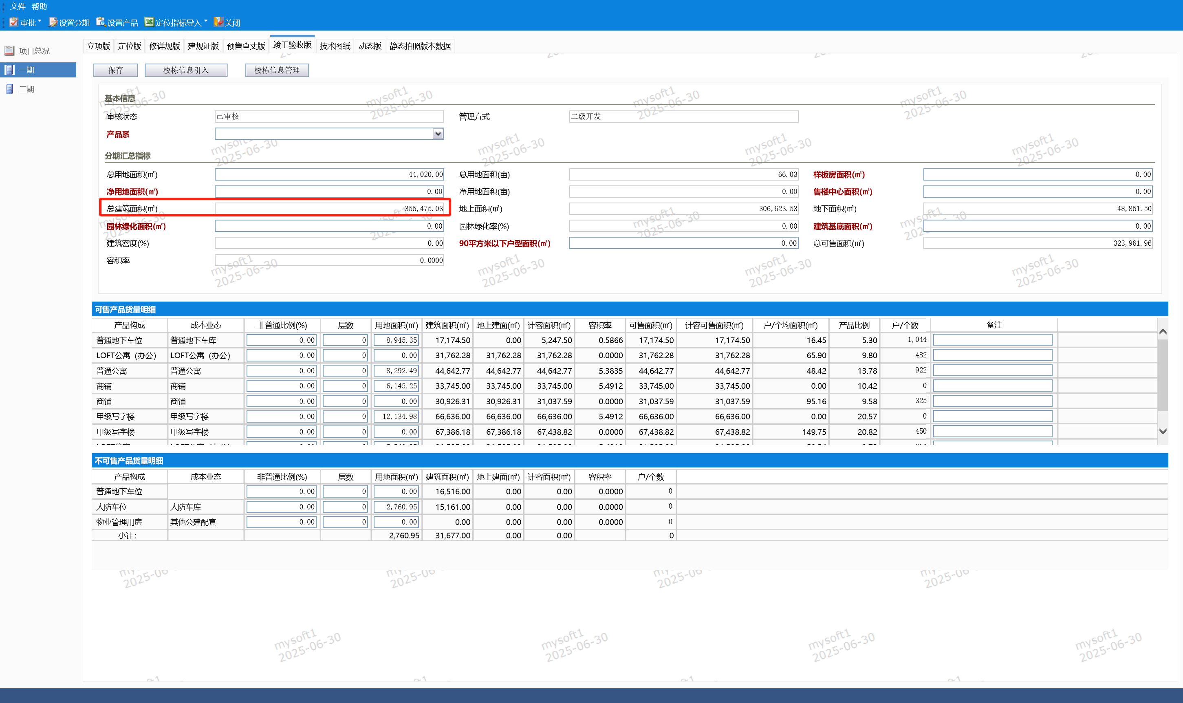 | 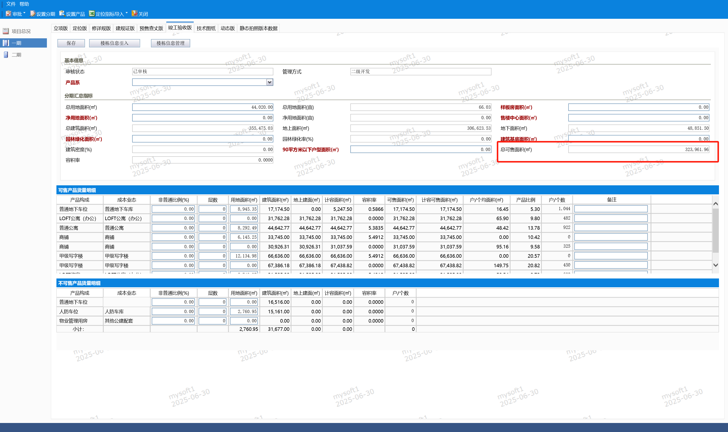 | 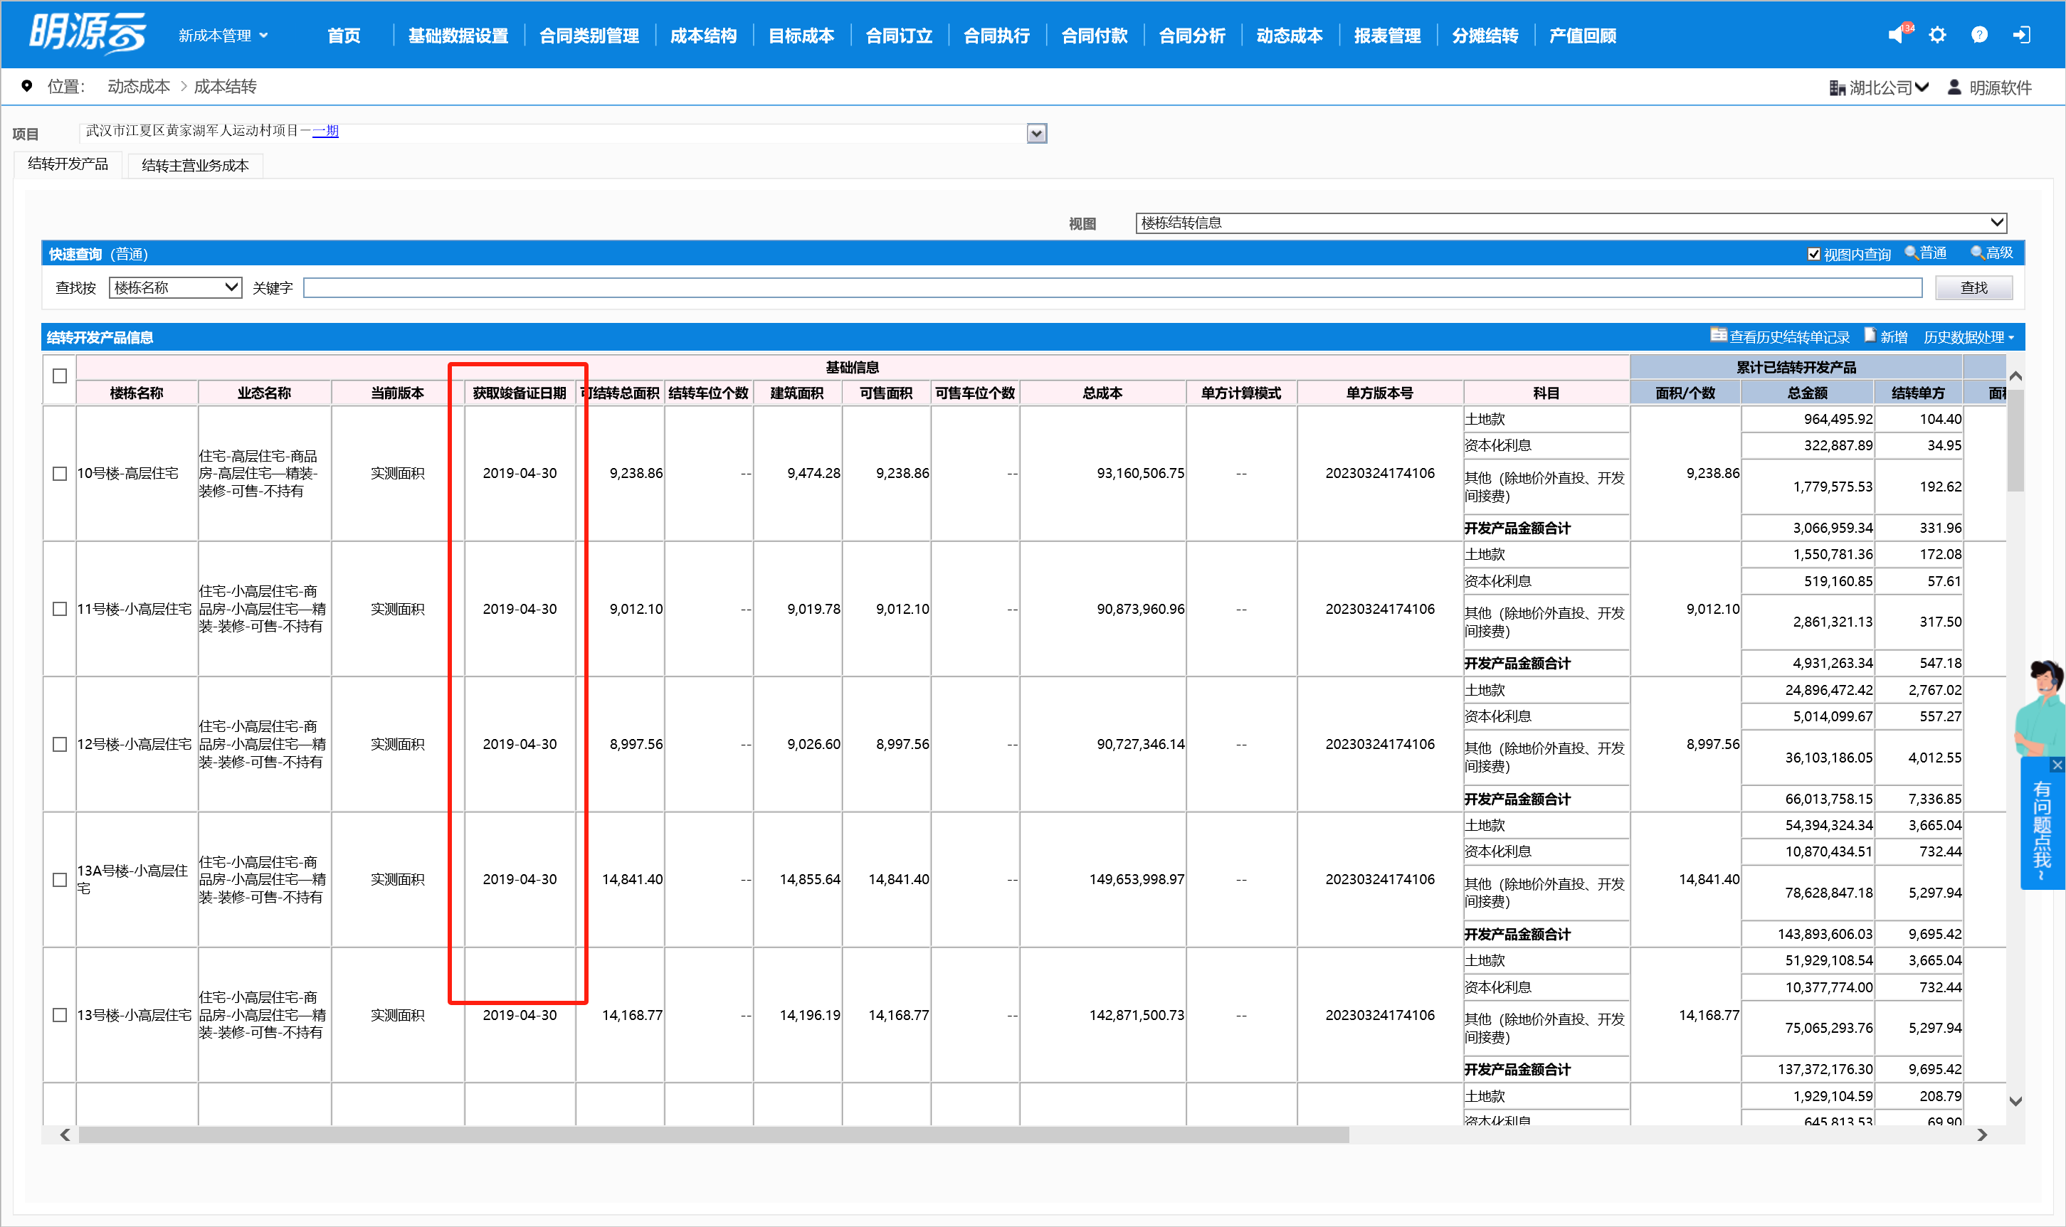 | 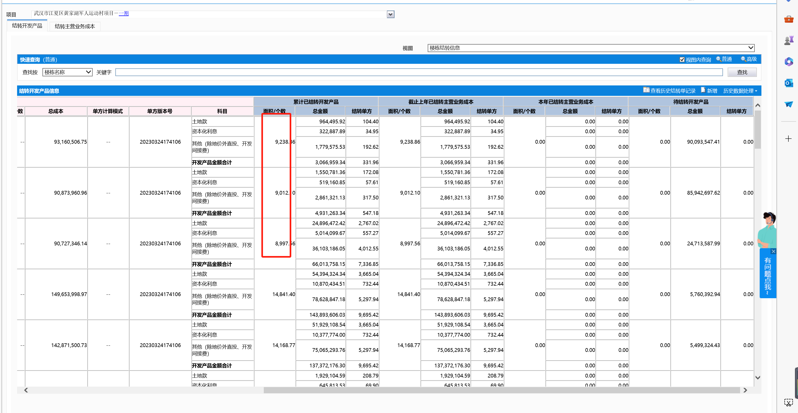 |  |  |  | 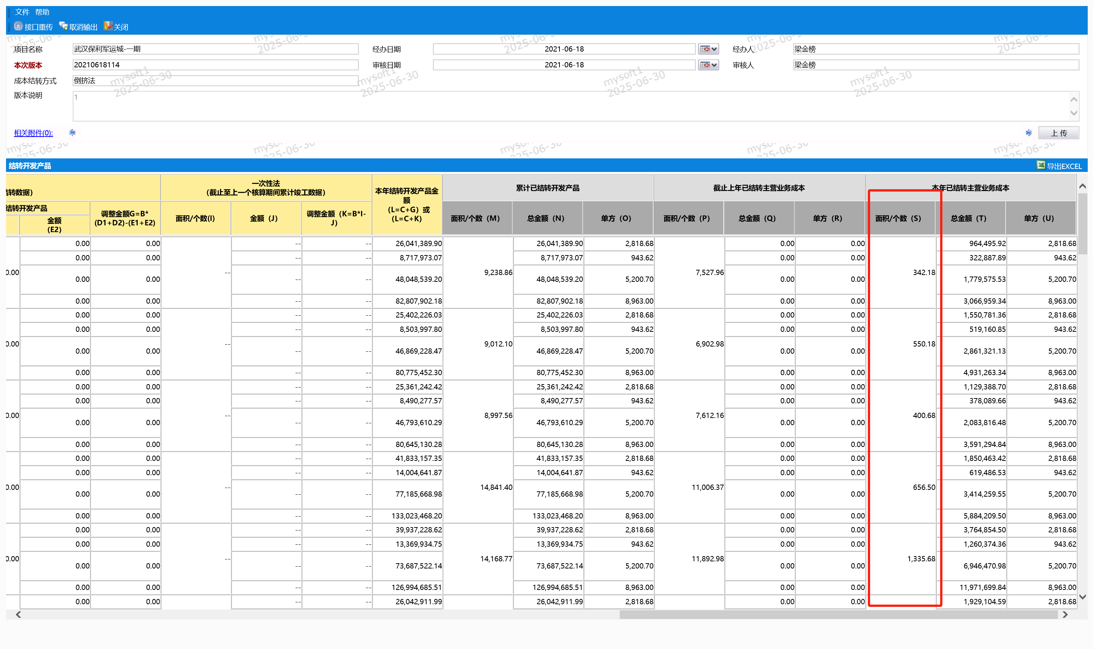 | 同开发产品 | 同开发产品 | 同开发产品 | 同开发产品 | 取查看历史结转单记录，列示最晚的产成品结转单据日期 | 取查看历史结转单记录，列示最晚的主营业务成本结转单据日期 | 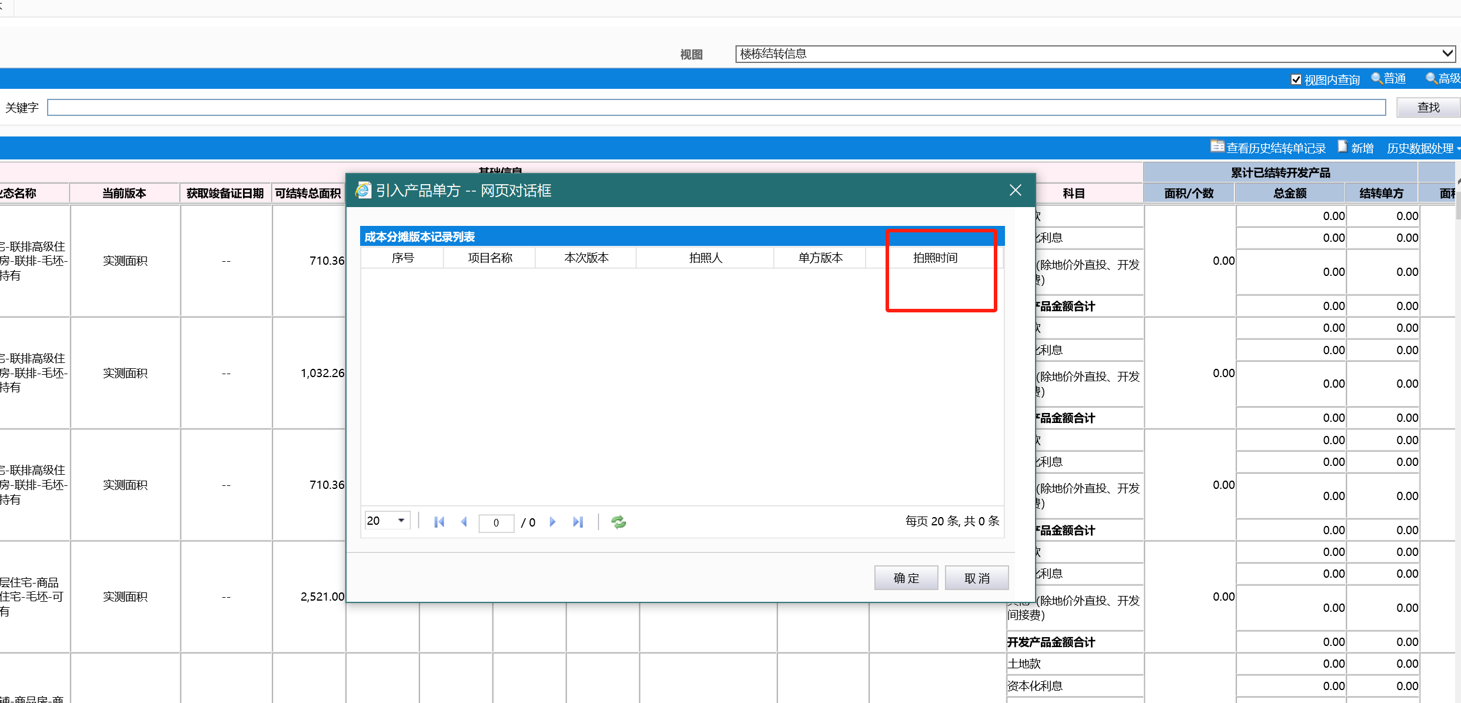
列示全部分期 （从基础数据取数） |  |  | 截止今年531的未售面积 |  |  |  | 获取竣备证日期在530以前的楼栋建面之和 | 截止到530累计结转开发产品面积之和 | 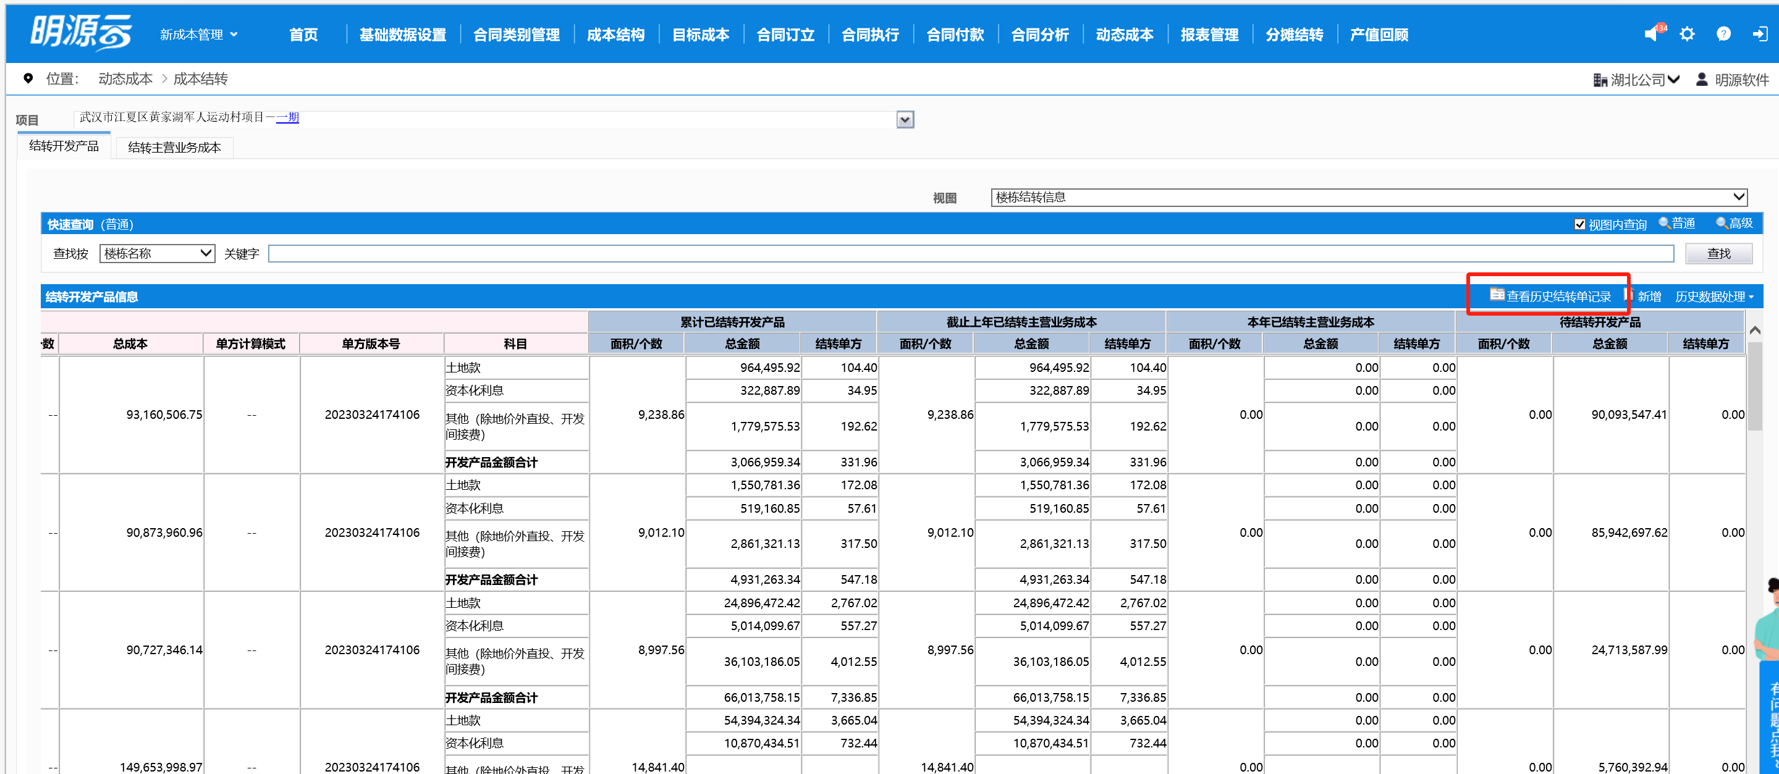 | 在成本结转-结转开发产品页签-查看历史结转单记录，取最早一次版本的审核时间，如无则取空 | 在成本结转-结转开发产品页签-查看历史结转单记录，取最早一次版本的审核人，如无则取空 | 取第一版拍照的结转总面积之和 |  |  |  |  |  |  | 要找到对应成本结转关联的动态成本版本，感觉像是这个
 |  |  |  |  |  |  | 列示全部分期 （从基础数据取数） | 列示全部分期 （从基础数据取数） | 在成本结转-结转开发产品页签-查看历史结转单记录，取最新一次版本号，如无则取空

